关系图
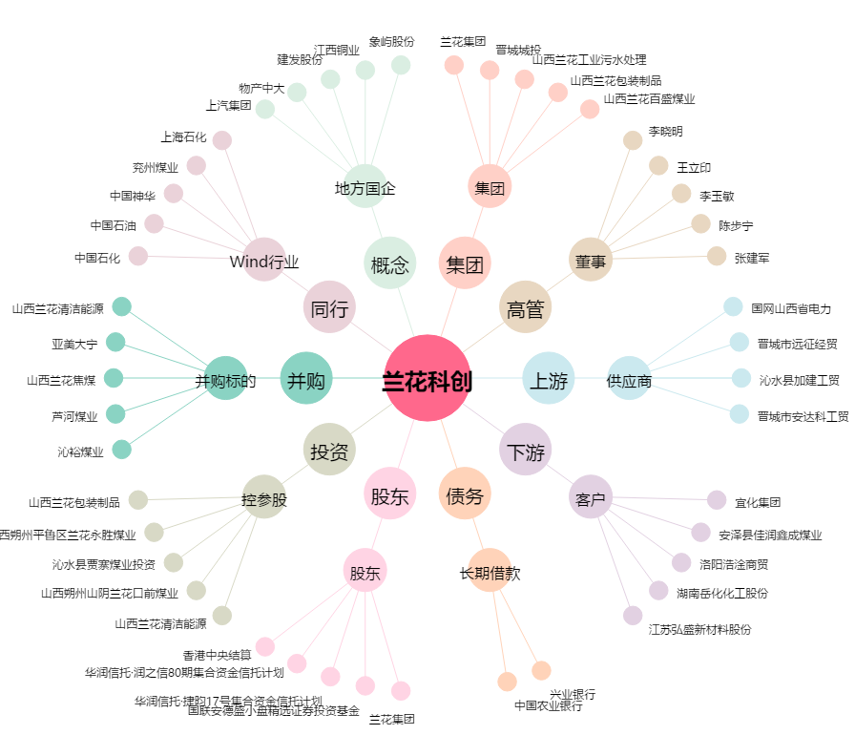
兰花科创[600123.SH] - 关系概览图

